Dashboard
% Real vs % Esperado
Actividad | Horas Totales | % Real | % Esperado
Análisis | 114.50 | 0.358 | 10%
Diseño | 8.00 | 0.025 | 20%
Programación | 84.75 | 0.265 | 40%
Pruebas | 31.00 | 0.097 | 15%
Otras Actividades | 82.02 | 0.256 | 15%
Investigación (Capacitación) | 41.67 | 0.130
Documentación | 135.20 | 0.422

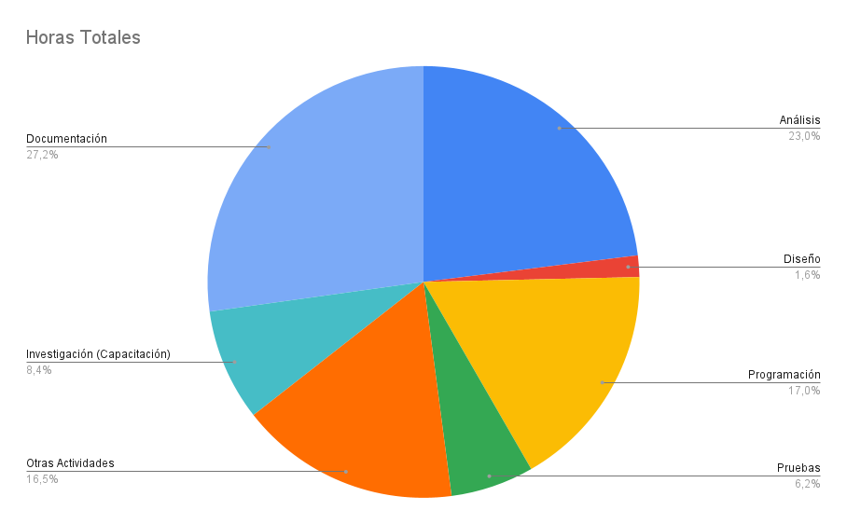

<iframe width="600" height="371" seamless frameborder="0" scrolling="no" src="https://docs.google.com/spreadsheets/d/e/2PACX-1vQRIDrjL7-gj5Mzz--d9qDHOJBejKjHlpPZMBcU3EgA03T-WJK5hWEiPs9Zn3KyBA91R4WJrQM1sAY7/pubchart?oid=1233136115&amp;format=interactive"></iframe>

Estimaciones
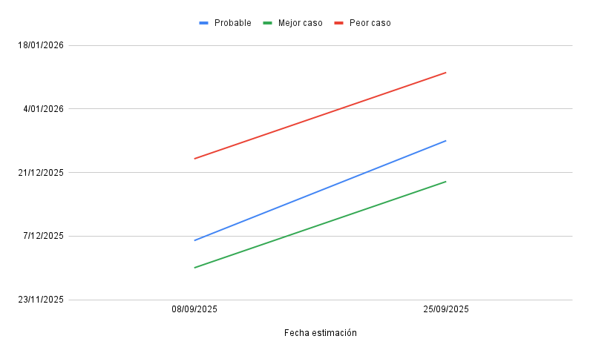
Fecha estimación | Probable | Mejor caso | Peor caso
08/09/2025 | 06/12/2025 | 2025-11-30 | 2025-12-24
25/09/2025 | 2025-12-28 | 2025-12-19 | 12/01/2026

